CirclingDrones 制御処理フロー
入力 | 処理 |  | 出力
RKA_con.ini
スタート
RKA_con.ini

前処理
・ﾌﾟﾛｼﾞｪｸﾄﾌｫﾙﾀﾞ\d*.*削除
・Iti用配列を作成
pIti(m, 0)：m=1～ n=0～
・ﾌﾟﾛｼﾞｪｸﾄﾌｫﾙﾀﾞ\*.txrx 削除
・Txrx用配列ｸﾘｱ(pTxrx)
・ﾄﾞﾛｰﾝ順番用配列ｸﾘｱ(pOrder_d)

ドローン設定台数：pSet_d
周回設定：pSet_v
d1～5のXYZ設定値

周回(n)終了する
 |  | Y

txtStopFlg.Text = "0"
エンド
ﾄﾞﾛｰﾝ順番用配列セット
pOrder_d

ドローン毎周回処理
・ﾌﾟﾛｼﾞｪｸﾄ名.setup 起動
・powerﾌｧｲﾙ 作成
pP2m用配列 pP2m(iRow)
・3d_pot_test_plus.exe 起動
・出力ファイル リネーム
・周回の間隔設定(pSet_Interval)
ﾌﾟﾛｼﾞｪｸﾄﾌｫﾙﾀﾞ\
ﾌﾟﾛｼﾞｪｸﾄ名.p2m
ﾌﾟﾛｼﾞｪｸﾄﾌｫﾙﾀﾞ\
power.txt

130.1K2490GD2route_grid.csv
130.1K249GD2route_meter.csv
ﾌﾟﾛｼﾞｪｸﾄﾌｫﾙﾀ\ dm_vn_130.1K2490GD2route_grid.csv
dm_vn_130.1K249GD2route_meter.csv

ドローン毎周回後処理
・経路計算
・Iti用配列を作成
pIti(m, n)
・Itiファイル 作成
・txrx用配列を作成(ptxrx))
・txrxファイル 削除
・txrxファイル 作成

ﾌﾟﾛｼﾞｪｸﾄﾌｫﾙﾀ\ dm_iti.csv

ﾌﾟﾛｼﾞｪｸﾄﾌｫﾙﾀﾞ\
ﾌﾟﾛｼﾞｪｸﾄ名.txrx

ドローン(m)毎ループ
ﾌﾟﾛｼﾞｪｸﾄﾌｫﾙﾀﾞ\
dm_vn_ﾌﾟﾛｼﾞｪｸﾄ名.txrx

初期状態
実行ﾓｼﾞｭｰﾙ用ﾌｫﾙﾀﾞ
・CirclingDrones.exe
・3d_pot_test_plus.exe
・DoNothing.exe(ﾌﾟﾛｼﾞｪｸﾄ名.setup)
ﾌﾟﾛｼﾞｪｸﾄ用ﾌｫﾙﾀﾞ
・RKA_con.ini
・power.txt
・dm_vn_130.1K249GD2route_meter.csv
・dm_vn_130.1K2490GD2route_grid.csv
・dm_iti.csv
・ﾌﾟﾛｼﾞｪｸﾄ名.txrx
実行ﾓｼﾞｭｰﾙ用ﾌｫﾙﾀﾞ
・RKA_con.ini
・true_height.csv
・received_power.txt

ﾌﾟﾛｼﾞｪｸﾄ用ﾌｫﾙﾀﾞ
・ﾌﾟﾛｼﾞｪｸﾄ名.p2m

開発資料
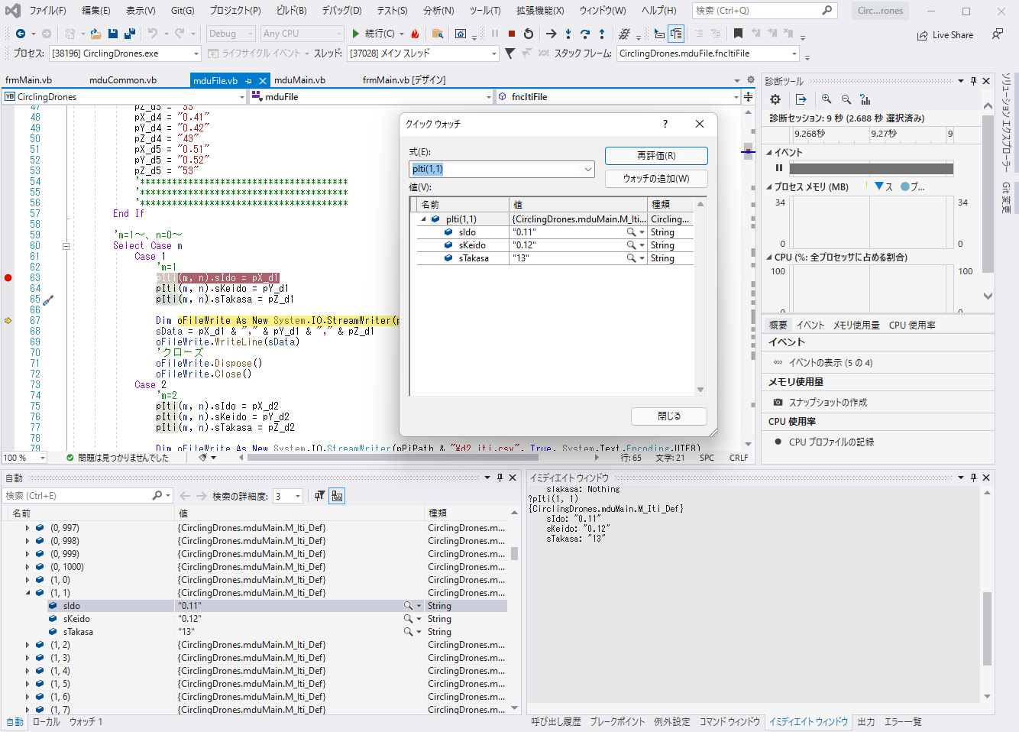
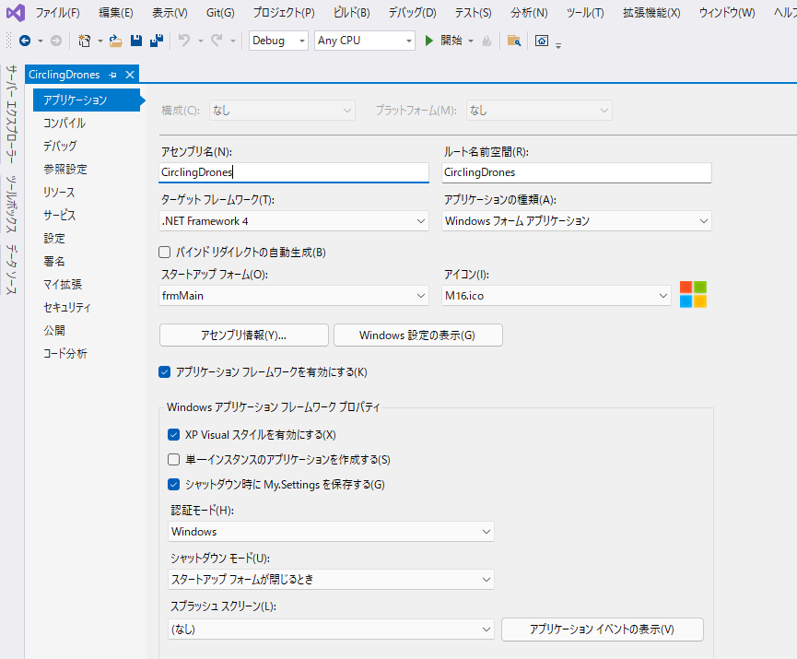
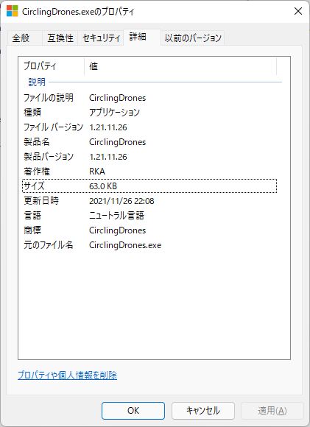
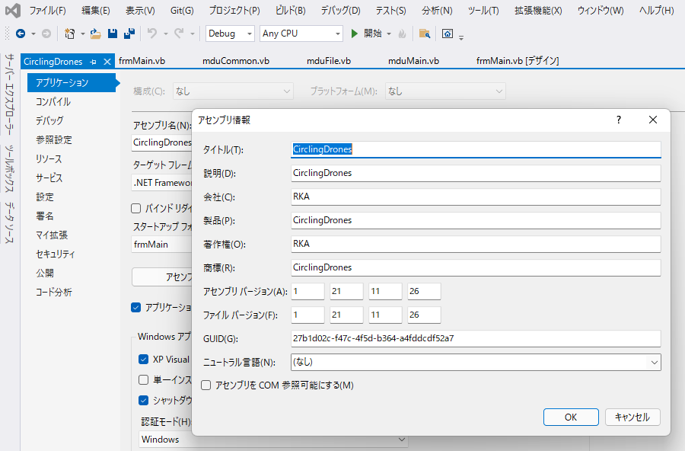
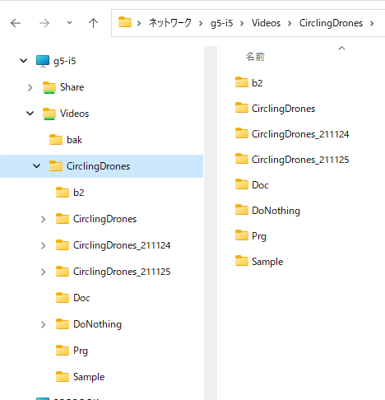
Readme.txt
 | 「RKA_con.ini」ファイルは、「CirclingDrones.exe」と同じフォルダに置く
 | 「3d_pot_test_plus.exe」は、「CirclingDrones.exe」と同じフォルダに置く
 | 「プロジェクト名.setup」は自宅では実行できないため、代わりに「DoNothing.exe」を実行する

VisualStudio2019
 | ソース管理 |  | 図参照、Gitを使わないため最新版は必ず保存する
 | デバック方法 |  | 図参照、ﾌﾞﾚｲｸﾎﾟｲﾝﾄ/ｳｫｯﾁ/ｲﾐﾃﾞｲﾄｳｨﾝﾄﾞｳ
 | リビルド |  | 図参照、Debug/Release
 | バージョン |  | 図参照

画面開発の場合の処理順番
 | frmMain.vb
 |  | frmMain_Load | 図参照

モジュール
 | frmMain.vb |  | 画面表示用モジュール
 | mduMain.vb |  | メインモジュール
 | mduFile.vb |  | ファイル用モジュール
 | mduCommon.vb |  | 共通関数用モジュール
 | mduProc |  | 制御用モジュール

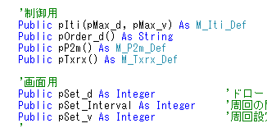
変数、配列の種類
 | ローカル変数 |  | Dim、プロシージャ内有効
 | メンバー変数 |  | 図参照、同一クラス内有効
 | パブリック変数 |  | 図参照、どこからでも有効
 | 1、2次元配列 |  | 図参照
 | 構造体 |  | pIti(m.n)=sIdo：dvの緯度情報
 | サブルーチンと関数

画面イメージ
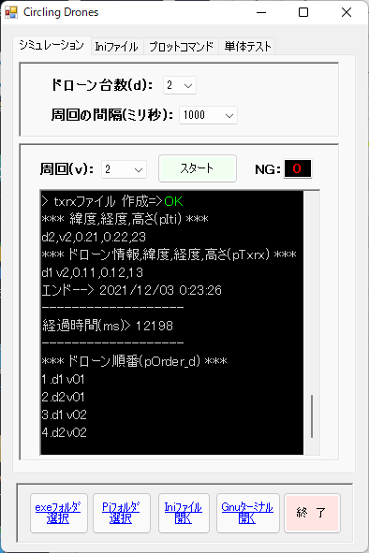
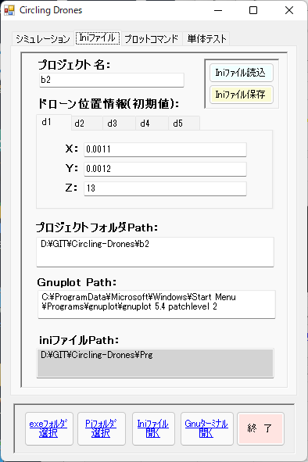
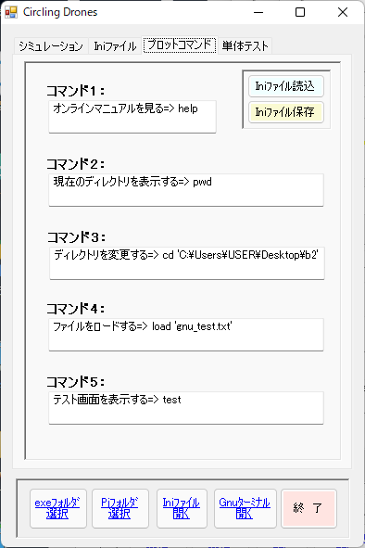
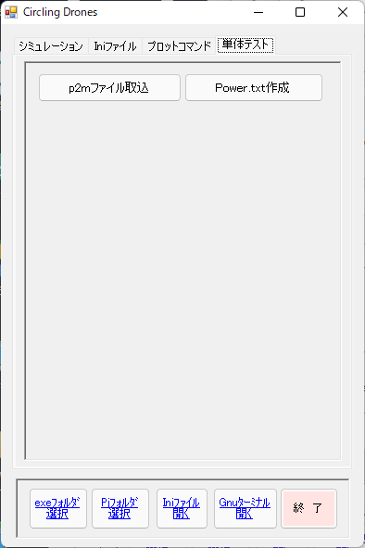
画面イメージ

